箱唛扫码
Factory name (工厂名称)
PO. Number(订单号)
Style Code.(款号) | 0560-719-251
Product Code.(产品编号) | RECYCLE CARE LABEL RECYCLE COMPONENT LABEL | Carton No.(箱号):
Inner Packages(包装方式） | 2000pcs/ bundle | 1/2
SIZE/qty (尺码/数量) | 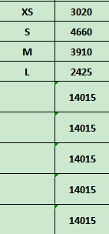
Carton Dimension（箱规） | 30*40*50 | Country of Origin：
Gross Weight（毛重） | 16.4kg | Made In China
Net Weight（净重） | 16kg
Remark（备注）

Factory name (工厂名称)
PO. Number(订单号)
Style Code.(款号) | 0560-719-800
Product Code.(产品编号) | RECYCLE CARE LABEL RECYCLE COMPONENT LABEL | Carton No.(箱号):
Inner Packages(包装方式） | 2000pcs/ bundle | 2/2
SIZE/qty (尺码/数量) | 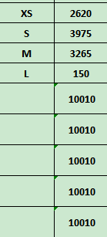
Carton Dimension（箱规） | 20*30*40 | Country of Origin：
Gross Weight（毛重） | 11.8kg | Made In China
Net Weight（净重） | 11.4kg
Remark（备注）

 | 00560719800013
 | 00560719800020
 | 00560719800037
 | 00560719800044
 | 00560719800013
 | 00560719800020
 | 00560719800037
 | 00560719800044

 | 00560719251013
 | 00560719251020
 | 00560719251037
 | 00560719251044
 | 00560719251013
 | 00560719251020
 | 00560719251037
 | 00560719251044

